المؤشرات الكلية

سوق العراق للاوراق المالية
جلسة الاربعاء 2026/5/6 |  |  |  | تقرير أسعار الأسهم المتداولة لسوق العراق للأوراق المالية
الجلسة (79)
الاسهم المتداولة المدرجة و OTC |  |  | 1,252,336,895 |  |  | قيمة الأسهم المتداولة المدرجة و OTC |  | 1,435,007,731 |  |  | صفقات الشركات المدرجة وOTC | 1373
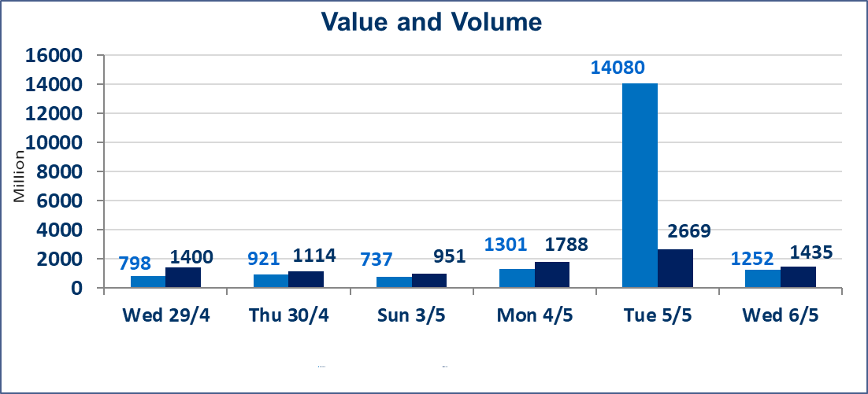
المؤشر60 ISX اليوم | 985.61 |  | نقطة |  |  | المؤشر15 ISX اليوم | 1257.02 | نقطة
المؤشر 60 ISX السابق | 984.28 |  | نقطة |  |  | المؤشر 15 ISX السابق | 1260.13 | نقطة
نسبة التغير | 0.14 |  | % |  |  | نسبة التغير | -0.25 | %
عدد النقاط | 1.33 |  | نقطة |  |  | عدد النقاط | -3.11 | نقطة

الشركات المدرجة | 104 | OTC | 14 | 118 |  | الشركات غير المتداولة المدرجة | 49 | OTC | 13 | 62
الشركات المتداولة | 43 | OTC | 1 | 44 |  | الشركات المرتفعة |  |  | 10
شركات الهيئة العامة |  |  |  | 3 |  | الشركات المنخفضة |  |  | 14
الموقوفة بقرار من هيأة الأوراق المالية |  |  |  | 9
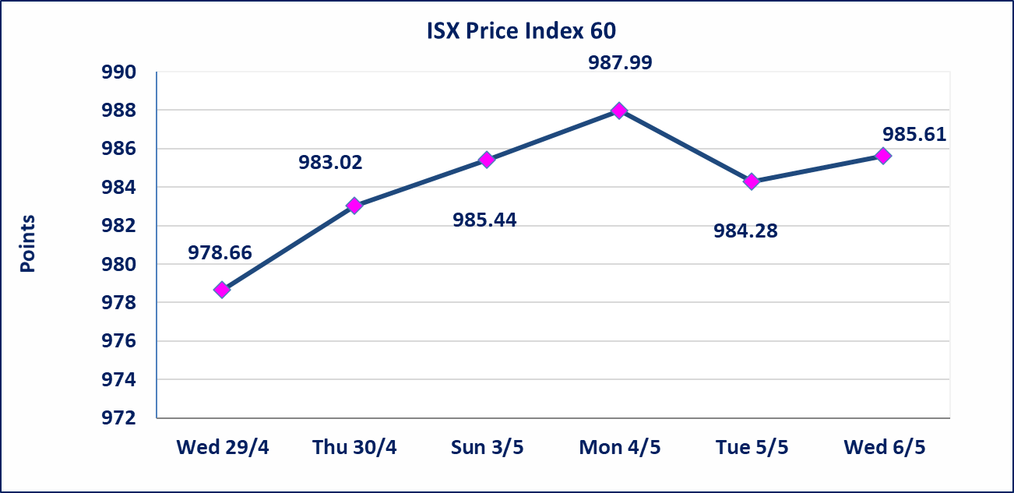

 |  |  |  |  |  |  | 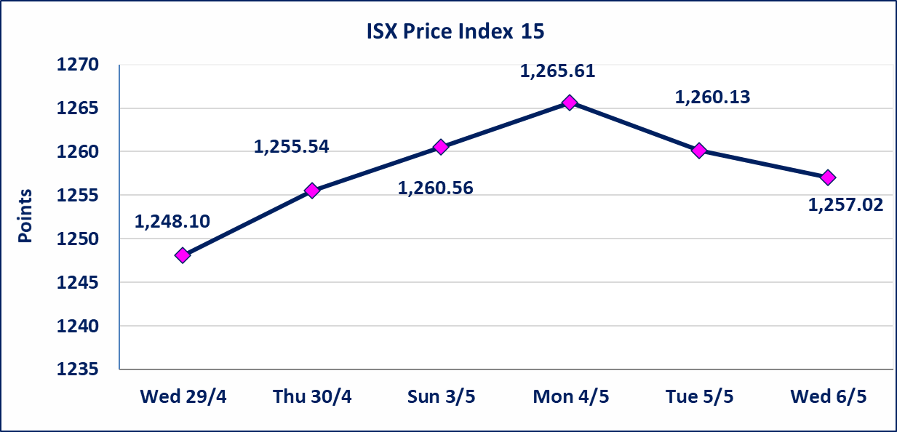
الحد الأعلى والادنى للتغير في السعر | نسبة التغير في كافة المنصات (5%) إرتفاعاً وإنخفاضاً من سعر الاغلاق السابق.
Web site : www.isx-iq.net E-mail : info-isx@isx-iq.net |  |  |  |  | 07834000034 - 07711211522 : ص . ب :3607 العلوية الهاتف |  |  |  |  |  | بغداد /الكرادة/ قرب المسرح الوطني /مجاور مصرف الخليج التجاري

نسبة التغير
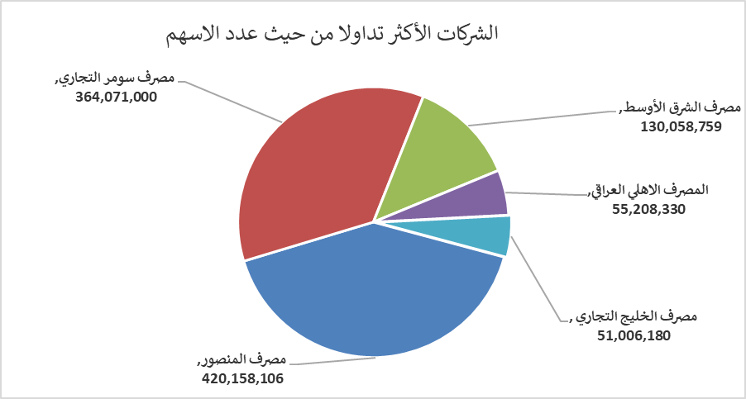
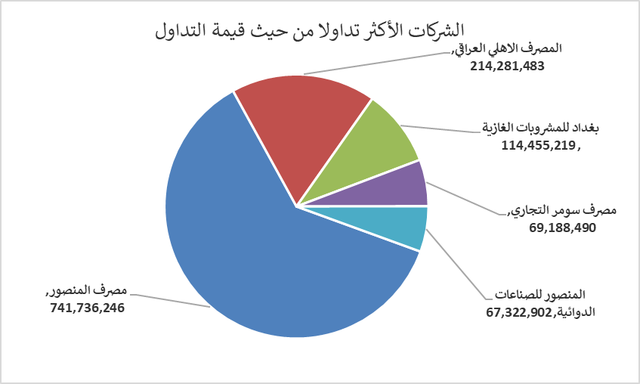
الشركات الأكثر ارتفاعاً وانخفاضاً
جلسة الثلاثاء 2026/5/5

نسبة التغير لاسعار الاغلاق الاكثر ارتفاعاً |  |  |  | نسبة التغير لاسعار الاغلاق الاكثر انخفاضاً
اسم الشركة | اغلاق | التغير(%) | الاسهم المتداولة | اسم الشركة | اغلاق | التغير (%) | الاسهم المتداولة
مصرف اشور الدولي | 0.250 | 4.17 | 4,820,000 | المصرف الاهلي العراقي | 3.850 | -3.02 | 55,208,330
مصرف الاستثمار | 0.250 | 4.17 | 24,155,300 | العراقية لصناعات الكارتون | 2.480 | -2.75 | 135,000
المنصور للصناعات الدوائية | 2.400 | 3.00 | 28,282,218 | نقل المنتجات النفطية | 1.700 | -2.30 | 11,694
الصناعات الخفيفة | 1.230 | 1.65 | 2,911,791 | الأمين للتأمين | 0.910 | -2.15 | 191,000
الخاتم للاتصالات | 3.860 | 1.58 | 522,612 | الكيمياوية والبلاستيكية | 1.880 | -2.08 | 32,714

الشركات الاكثر نشاطا حسب الاسهم المتداولة (حجم التداول) |  |  |  | الشركات الاكثر نشاطا حسب القيمة المتداولة
اسم الشركة | اغلاق | التغير(%) | الاسهم المتداولة | اسم الشركة | اغلاق | التغير (%) | القيمة المتداولة
مصرف المنصور | 1.770 | 0.00 | 420,158,106 | مصرف المنصور | 1.770 | 0.00 | 741,736,246
مصرف سومر التجاري | 0.200 | 0.00 | 364,071,000 | المصرف الاهلي العراقي | 3.850 | -3.02 | 214,281,483
مصرف الشرق الأوسط | 0.090 | 0.00 | 130,058,759 | بغداد للمشروبات الغازية | 6.200 | 0.49 | 114,455,219
المصرف الاهلي العراقي | 3.850 | -3.02 | 55,208,330 | مصرف سومر التجاري | 0.200 | 0.00 | 69,188,490
مصرف الخليج التجاري | 0.350 | 0.00 | 51,006,180 | المنصور للصناعات الدوائية | 2.400 | 3.00 | 67,322,902

